B - Infraestructura
 |  |  | GESTIÓN DOCUMENTAL |  |  |  |  |  |  |  |  |  |  |  |  |  |  |  |  | POLICÍA NACIONAL
Código:1GD-FR-0020
Fecha: 09/07/2025 |  |  | DIAGNÓSTICO INTEGRAL PARA LOS ARCHIVOS DE LA POLICÍA NACIONAL
Versión: 1
CONTINUIDAD DIAGNÓSTICO INTEGRAL PARA LOS ARCHIVOS DE LA POLICÍA NACIONAL

B. INFRAESTRUCTURA
ASPECTOS A TENER EN CUENTA
Los edificios y locaciones destinados como sedes de archivos, deberán cumplir con las condiciones de edificación, almacenamiento, medio ambiental, de seguridad y de mantenimiento que garanticen la adecuada conservación de los acervos documentales (Acuerdo 049 del 05/05/2000 "Por el cual se desarrolla el artículo 61 del capítulo 7º de conservación documentos el reglamento general de archivos sobre "condiciones de edificios y locales destinados a archivos").

B1. DATOS GENERALES Y UBICACIÓN DEL DEPÓSITO DE ARCHIVO
Fecha de Construcción |  |  |  |  |  | Acto Administrativo de construcción |  |  |  | Condición Legal del Bien Inmueble |  | Ubicación Geográfica |  |  |  |  |  |  |  |  | Ubicación específica
Día |  | Mes |  | Año |  |  |  |  |  |  |  | Zona |  |  | Punto cardinal |  |  | Unidad Administrativa
 |  |  |  |  |  |  |  |  |  | Arrendado |  | Urbana |  |  | Sur |  |  | Localidad |  |  | En la sede principal de la unidad (Interna)
B.2 ESTADO DE LA EDIFICACIÓN
Estado de la Construcción |  |  |  |  |  | Niveles de la Edificación |  | Nivel de Ubicación del Archivo |  | Servicios Básicos |  |  | Inmediaciones / áreas colindantes |  |  |  | Situaciones de Riesgo Detectadas
Construida |  |  |  |  |  | Cuatro |  | Uno |  | Luz, Agua, Alcantarillado, Internet, TV, Telefonía |  |  | Otros
B.3 CONDICIONES TÉCNICAS MÍNIMAS EXIGIDAS
Área Administrativa |  |  |  | Zona de Consulta |  |  |  | Depósitos Documentales |  |  | Laboratorio de Microfilmación |  |  |  | Laboratorio de Digitalización |  |  |  | Zona Cuarentena (Biodeterioro)
Interno y Externo | Área en m² |  |  | Interno | Área en m² |  |  | Interno y Externo | Área en m² |  | No Aplica | Área en m² |  |  | No Aplica | Área en m² |  |  | No Aplica | Área en m²
 | 25 |  |  |  | 5 |  |  |  | 120
Las diferentes áreas se encuentran aisladas |  |  |  |  |  |  |  | Número de Depósitos Documentales |  |  |  |  |  |  | Total de m² asignados
ESTANTERÍA / ARCHIVADORES, SEÑALÉTICA Y SISTEMA DE ILUMINACIÓN
Estantería |  | Clase y Altura |  |  |  |  |  | Sistema de Iluminación |  | Existencia de Luz |  |  |  |  | Señalética, rutas de evacuación, plan de contingencia frente a desastres |  | El Archivo de la Unidad cuenta con sistema de señalización
 |  | Archivadores Rodantes con 2,20 metros de altura |  |  |  |  |  |  |  | Natural y artificial |  |  |  |  |  |  | Orientadoras, Informativas, Direccionales, Identificativas |  |  |  |  |  |  | Aire Acondicionado
 |  | Longitud |  |  |  |  |  |  |  | Sistema Utilizado |  |  |  |  |  |  | Se cuenta con plan de emergencia y contingencia |  |  |  |  |  |  | Deshumificador
 |  | Estantería de menos de 100 metros de longitud |  |  |  |  |  |  |  | Fluorescente |  |  |  |  |  |  | Si |  |  |  |  |  |  | Extractor
 |  | Capacidad de soportar peso |  |  |  |  |  |  |  | Intensidad e impacto |  |  |  |  |  |  | Rutas de evacuación y salidas de emergencia |  |  |  |  |  |  | Extractor Eléctrico
 |  | Cada bandeja no soporta un peso de 100 kg / mt lineal |  |  |  |  |  |  |  | Radiación visible lumínica mayor a 100 lux. |  |  |  |  |  |  | El Archivo cuenta con dos salidas debidamente señalizadas |  |  |  |  |  |  | Humificador
SISTEMA DE VENTILACIÓN Y CONDICIONES AMBIENTALES |  |  |  |  |  |  |  |  |  |  |  |  |  |  |  |  |  |  |  |  |  |  |  | Luxómetro
Ventilación |  | Clase de Ventilación |  |  |  |  |  | Los depósitos cuentan con sistemas de regulación ambiental |  | Condiciones Ambientales |  |  |  |  | Mantenimiento y Limpieza |  | Área Administrativa |  |  |  |  |  |  | Termohigrómetro
 |  | Natural y artificial |  |  |  |  |  |  |  | Control, regulación y verificación de Humedad Relativa |  |  |  |  |  |  | Diario |  |  |  |  |  |  | Ventiladores
 |  | Sistema de Ventilación Artificial |  |  |  |  |  |  |  | De no aplicarse ningún sistema, escoja el motivo |  |  |  |  |  |  | Área de Consulta y Depósitos |  |  |  |  |  |  | Todos los anteriores
 |  | Ventiladores |  |  |  |  |  |  |  |  |  |  |  |  |  |  | Semanal |  |  |  |  |  |  | Aire Acondicionado - Deshumificador
 |  | Sistema de Ventilación Naturales |  |  |  |  |  |  |  | Nombre los equipos existentes en el depósito documental ( aire acondicionado, Deshumificador, Extractor, Extractor eléctrico, Humificador, Luxómetro, Termohigrómetro, Ventiladores |  |  |  |  |  |  | Laboratorios de Digitalización y Microfilmación |  |  |  |  |  |  | Aire Acondiconado - Humificador
 |  | Puertas |  |  |  |  |  |  |  | Termohigrómetros, Deshumificador,Luxómetro, ventilador |  |  |  |  |  |  | No Aplica |  |  |  |  |  |  | Aire Acondicioando - Luxómetro
B.4 SISTEMA DE SEGURIDAD |  |  |  |  |  |  |  |  |  |  |  |  |  |  |  |  |  |  |  |  |  |  |  | Aire Acondiconado - Termohoigrómetro
Circuito Cerrado de Televisión |  |  | Fecha último mantenimiento |  | Sistema Biométrico |  |  | Fecha último mantenimiento |  | Alarma contra robos |  | Fecha último mantenimiento |  | Sistema Contra Incendios (Detención y Extinción) |  |  | Fecha último mantenimiento |  | Seguridad Policial |  |  | Cantidad personal por turno |  | Aire Acondicionado - Ventiladores
No |  |  | DD-MM-AAAA |  | No |  |  | DD-MM-AAAA |  | No |  | DD-MM-AAAA |  | Si |  |  | DD-MM-AAAA |  | Si |  |  | 15 policias |  | Deshumificador - Extractor
B.5 ELEMENTOS Y EQUIPOS ASIGNADOS AL GRUPO DE GESTIÓN DOCUMENTAL Y DEPÓSITOS DOCUMENTALES |  |  |  |  |  |  |  |  |  |  |  |  |  |  |  |  |  |  |  |  |  |  |  | Deshumificador - Extractor eléctrico
Elementos |  |  |  |  | Cantidad | Fecha último mantenimiento o calibración |  |  | Elementos |  |  |  |  | Cantidad | Equipos |  |  |  |  | Cantidad | Fecha último mantenimiento o calibración |  |  | Deshumificador - Luxómetro
Cuenta con extintores CO2 |  |  |  |  | 4 | 5 | 7 | 2025 | Puestos de Trabajo |  |  |  |  | 6 | Termohigrómetros |  |  |  |  | 3 | DD | MM | AAAA | Deshumificador - Termohigrometro
Cuenta con extintores Multipropósito |  |  |  |  | 2 | 20 | 10 | 2025 | Teléfonos |  |  |  |  | 2 | Deshumidificadores / Humidificadores |  |  |  |  |  | DD | MM | AAAA | Deshumificador - ventiladores
Cuenta con extractores de aire |  |  |  |  | no |  |  |  | Unidades de Conservación (Cajas) |  |  |  |  | 300 | Equipos de Microfilmación |  |  |  |  |  | DD | MM | AAAA | Extractor - Humificador
Cuenta con sensores de movimiento: |  |  |  |  | no |  |  |  | Unidades de Conservación (Carpetas) |  |  |  |  | 1000 | Equipos de digitalización (Escáneres) |  |  |  |  |  | DD | MM | AAAA | Extractor - Luxómetro
Otros |  |  |  |  | no aplica |  |  |  | Equipos de Cómputo |  |  |  |  | 8 | Impresoras- fotocopiadoras |  |  |  |  |  | DD | MM | AAAA | Extractor Termohigrómetro
Cuáles? |  |  |  |  |  |  |  |  |  |  |  |  |  |  |  |  |  |  |  |  |  |  |  | Extractor Ventiladores
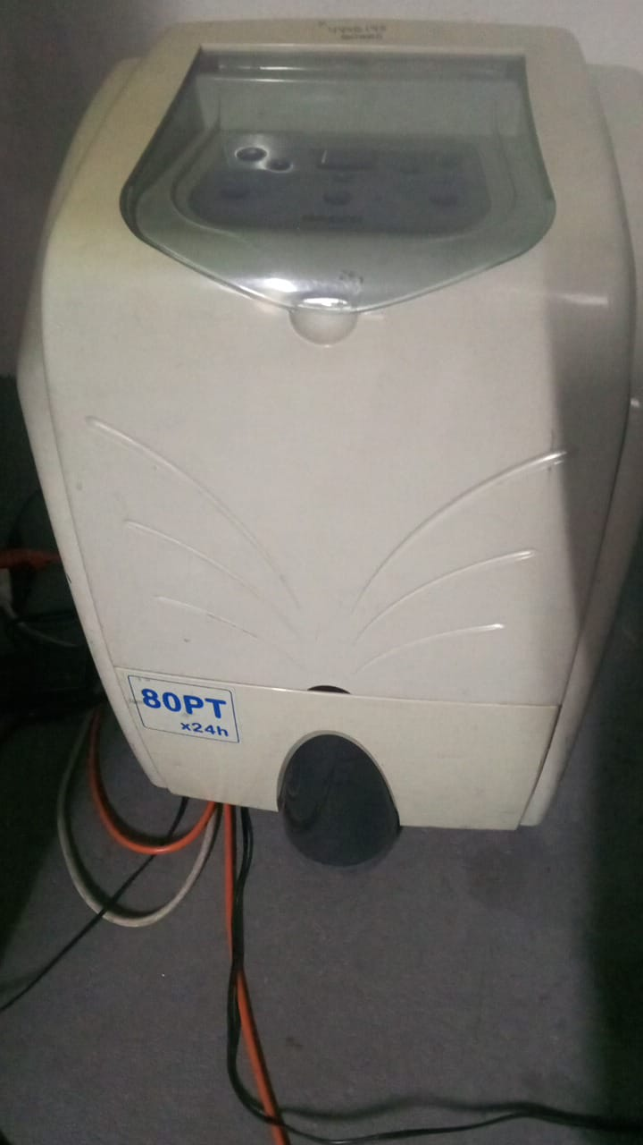
EVIDENCIA FOTOGRÁFICA |  |  |  |  |  |  |  |  |  |  |  |  |  |  |  |  |  |  |  |  |  |  |  | Extractor -eléctrico Humificador
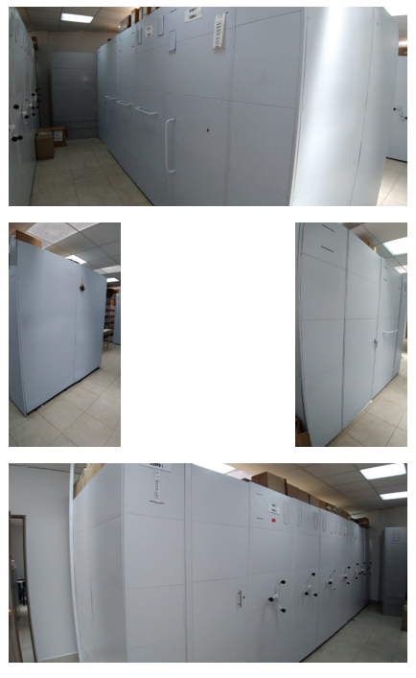
ANEXAR REGISTRO FOTOGRÁFICO QUE DEN CUENTA DE LAS CONDICIONES TÉCNICAS MÍNIMAS QUE PRESENTA LA ESTRUCTURA DEL ARCHIVO, EQUIPAMIENTO Y MOBILIARIO, ESTANTERÍA, SEÑALÉTICA Y SEGURIDAD, LAS ÁREAS COLINDANTES Y EL ESTADO DE LA INFORMACIÓN ADMINISTRADA POR LA UNIDAD |  |  |  |  |  |  |  |  |  |  |  |  |  |  |  |  |  |  |  |  |  |  |  | Extractor eléctrico- Luxómetro
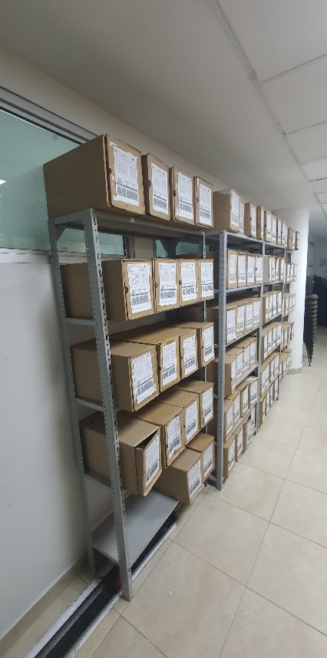 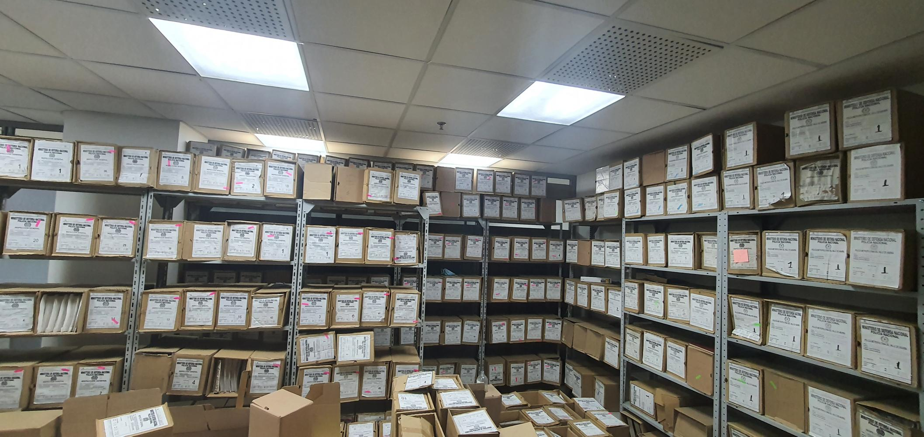 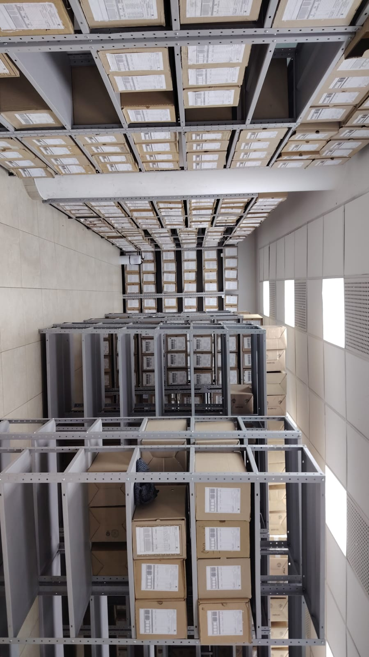 |  |  |  |  |  |  |  |  |  |  |  |  |  |  |  |  |  |  |  |  |  |  |  | Extractor eléctrico - Termohigrómetro
 |  |  |  |  |  |  |  |  |  |  |  |  |  |  |  |  |  |  |  |  |  |  |  | Extractor eléctrico - Ventiladores
 |  |  |  |  |  |  |  |  |  |  |  |  |  |  |  |  |  |  |  |  |  |  |  | Humificador - Luxómetro
 |  |  |  |  |  |  |  |  |  |  |  |  |  |  |  |  |  |  |  |  |  |  |  | Humificador - Termohigrómetro
 |  |  |  |  |  |  |  |  |  |  |  |  |  |  |  |  |  |  |  |  |  |  |  | Humificador - Ventiladores
 |  |  |  |  |  |  |  |  |  |  |  |  |  |  |  |  |  |  |  |  |  |  |  | Aire Acondicionado - Deshumificador - Humificador
 |  |  |  |  |  |  |  |  |  |  |  |  |  |  |  |  |  |  |  |  |  |  |  | Aire Acondiconado - Humificador -
 |  |  |  |  |  |  |  |  |  |  |  |  |  |  |  |  |  |  |  |  |  |  |  | Aire Acondicioando - Luxómetro
 |  |  |  |  |  |  |  |  |  |  |  |  |  |  |  |  |  |  |  |  |  |  |  | Aire Acondiconado - Termohoigrómetro
 |  |  |  |  |  |  |  |  |  |  |  |  |  |  |  |  |  |  |  |  |  |  |  | Aire Acondicionado - Ventiladores

Fecha de Elaboración |  |  |  | DD | MES | AÑO |  | Fecha de Elaboración |  |  | DD | MES | AÑO |  |  |  |  | VISTO BUENO JEFE DE LA UNIDAD
Diagnóstico Elaborado por: |  |  |  |  |  |  |  | Jefe Grupo de Gestión Documental o quien haga sus veces |  |  |  |  |  |  | Jefe o Comandante de Unidad
 |  |  |  | Grado Nombres y Apellidos |  |  |  |  |  |  | Grado Nombres y Apellidos |  |  |  |  |  |  | Grado Nombres y Apellidos

Firma |  |  |  |  |  |  |  | Firma |  |  |  |  |  |  | Firma

D - Sistema Integrado de C -SIC
CONTINUIDAD DIAGNÓSTICO INTEGRAL PARA LOS ARCHIVOS DE LA POLICÍA NACIONAL

D. SISTEMA INTEGRADO DE CONSERVACIÓN-SIC
1. PLAN DE CONSERVACIÓN DOCUMENTAL
1. Programas |  |  |  |  | Clase de Archivo |  | Actividad |  | Evidencia |  | periodicidad |  | Observaciones
1. Capacitación y sensibilización del personal |  |  |  |  | Archivo Central |  | Capacitacion dobre el proceso de gestion documental |  | soporte acta Nro. 001320-INGER GUGED-2025, GS-2025-014450-INGER, acta Nro. 020835-SUBIN -CECOP-2025, AE-2026-000292-INGER |  | Trimestral |  | Se realizaron socializaciones al personal de la Inspeccion General y Responsabilidad Profesional sobre el proceso de gestion documental una de ellas con el apoyo de la secretaria general como dueña del proceso
2. Inspección y mantenimiento de sistemas de almacenamiento e instalaciones físicas |  |  |  |  | Archivo Central |  | Traslado documentacion al Archivo General espacio asignado INGER |  | GS-2025-019184-INGER |  | Anual |  | vigencias documentales correspondientes a los años 2007 (532 unidades de conservación tipo caja) y 2008 (476 unidades de conservación tipo caja),
3. Saneamiento ambiental: desinfección, desratización y desinsectación |  |  |  |  | Archivo Central |  | fumigación |  | PLAN DE SANEAMIENTO Y MANTENIMIENTO DE LA INSTALACIONES EDIFICIO SOLUZONA REALIZADA POR LA ADMINISTRACION. |  | Semestral |  | Se realizo el seguimiento a la fumigacion de los depositos documentales.
4. Monitoreo y control de condiciones ambientales |  |  |  |  | Archivo Central |  | cumplimiento subfactor nro.3 programa de monitoreo y control de condiciones ambientales. |  | GS-2025-017290-INGER |  | Semestral |  | se cumplio con los parametros establecidos
5. Almacenamiento y re-almacenamiento |  |  |  |  | Archivo Central |  | Cambio de contenedores de preservación documental tipo caja, en los depósitos documentales de la Inspección General en la vigencia 2010. |  | activadad reportada mediante mensaje de datos INGER GUGED 055 por la señora TEA12 Gloria Rojas. |  | Trimestral |  | se cambiaron 350 contenedores de conservación documental.
6. Prevención de emergencias y atención de desastres. |  |  |  |  | Archivo Central |  | LA SOCIALIZACIÓN E INSTRUCCIÓN IMPARTIDA A UN PERSONAL QUE LABORA EN LAS INSTALACIONES DE INGER Y SU ARCHIVO CENTRAL. |  | AC-2025-001658-INGER |  | SEMESTRAL |  | POR PARTE DEL SEÑOR SUBINTENDENTE JAVIER STIVEN SALINAS CABALLERO RESPONSABLE ARCHIVO CENTRAL INGER, CON RELACIÓN AL PLAN DE ATENCIÓN DE EMERGENCIA PARA LOS ARCHIVOS.
2. PLAN DE PRESERVACIÓN DIGITAL
2. Plan |  |  |  |  | Clase de Archivo |  | Actividad |  | Evidencia |  | periodicidad |  | Observaciones
1. Preservación digital a largo plazo |  |  |  |  | Archivo Central
EVIDENCIA FOTOGRÁFICA
SE ANEXA REGISTRO FOTOGRÁFICO QUE DEN CUENTA DE LAS CONDICIONES DE ORGANIZACIÓN, ADMINISTRACIÓN, CUSTODIA Y CONSERVACIÓN DE LOS ACERVOS DOCUMENTALES
Plan de conservación de documental
 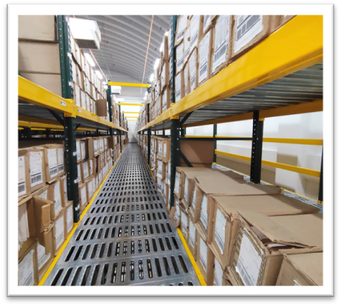 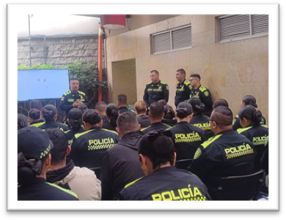 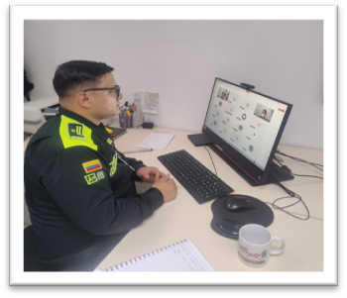 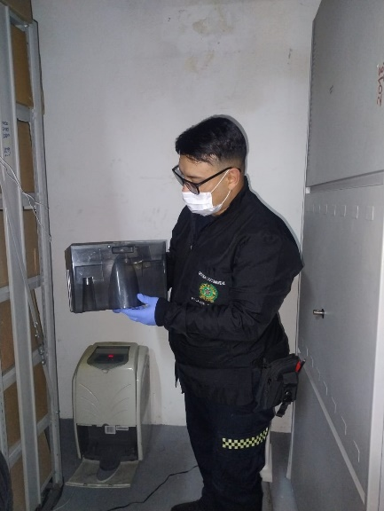 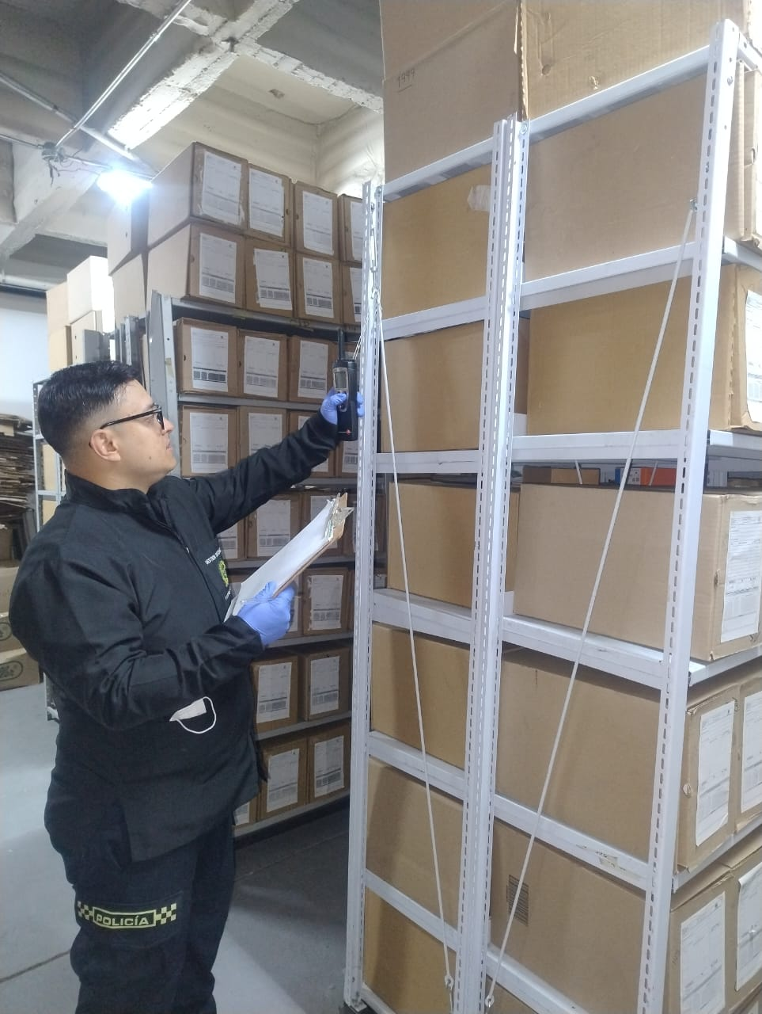 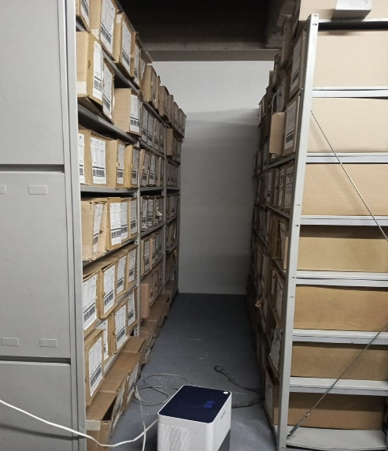

Fecha de Elaboración |  | DD | MES | AÑO |  | Fecha de Elaboración |  | DD | MES | AÑO | VISTO BUENO JEFE DE LA UNIDAD
Diagnóstico Elaborado por: |  |  |  |  |  | Jefe Grupo de Gestión Documental o quien haga sus veces |  |  |  |  | Jefe o Comandante de Unidad
 | Grado Nombres y Apellidos |  |  |  |  |  | Grado Nombres y Apellidos |  |  |  |  | Grado Nombres y Apellidos

Firma |  |  |  |  |  | Firma |  |  |  |  | Firma

